Лист1
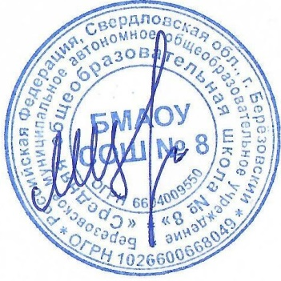
Утверждаю директор БМАОУ СОШ № 8

_____________________ |  | Цуканов М.Ю.

 |  |  | МЕНЮ
 |  |  |  |  | 16.02.2026 г.

Выход | Наименование блюд |  |  |  | стоимость питания (руб)

 |  | Завтрак 1-4 кл.
200,0 | Каша гречневая молочная с маслом сливочным |  |  |  | 35.72
200,0 | Чай |  |  |  | 7.26
40,0 | Батон витаминизированный с маслом слив. |  |  |  | 39.43
100,0 | Фрукты |  |  |  | 21.59
 |  |  |  | Итого за Завтрак 1-4 кл. | 104
 |  | Обед 1-4 кл.
200,0 | Рассольник Ленинградский со сметаной |  |  |  | 36.24
90,0 | Кура тушеная |  |  |  | 57.83
30,0 | Соус томатный |  |  |  | 5.01
150,0 | Макаронные изделия отварные |  |  |  | 19.27
200,0 | Компот из сухофруктов |  |  |  | 7.65
60,0 | Хлеб пшеничный витаминизированный |  |  |  | 6
40,0 | Хлеб "Чусовской" витаминизированный |  |  |  | 4
 |  |  |  | Итого за обед 1-4 кл. | 136
 |  | Комплекс 1-4 кл. (завтрак и обед)
200,0 | Каша гречневая молочная с маслом сливочным |  |  |  | 35.72
200,0 | Чай |  |  |  | 7.26
40,0 | Батон витаминизированный с маслом слив. |  |  |  | 39.43
100,0 | Фрукты |  |  |  | 21.59
200,0 | Рассольник Ленинградский со сметаной |  |  |  | 36.24
90,0 | Кура тушеная |  |  |  | 57.83
30,0 | Соус томатный |  |  |  | 5.01
150,0 | Макаронные изделия отварные |  |  |  | 19.27
200,0 | Компот из сухофруктов |  |  |  | 7.65
60,0 | Хлеб пшеничный витаминизированный |  |  |  | 6
40,0 | Хлеб "Чусовской" витаминизированный |  |  |  | 4
 |  |  | Итого за комплекс 1-4 кл. ( Завтрак и обед) |  | 217.2
 |  | Обед -5-11 кл. (льготники)
250 | Рассольник Ленинградский со сметаной |  |  |  | 46.24
100 | Кура тушеная |  |  |  | 67.83
30 | Соус томатный |  |  |  | 5.01
180 | Макаронные изделия отварные |  |  |  | 21.27
200 | Компот из сухофруктов |  |  |  | 7.65
60 | Хлеб пшеничный витаминизированный |  |  |  | 6
40 | Хлеб "Чусовской" витаминизированный |  |  |  | 4
 |  |  |  | Итого за обед 5-11 кл. | 158
 |  | Комплекс 5-11 кл. (завтрак обед)
250 | Каша гречневая молочная с маслом сливочным |  |  |  | 35.72
200 | Чай |  |  |  | 7.26
50 | Батон витаминизированный с маслом слив. |  |  |  | 39.43
40 | Фрукты |  |  |  | 21.59
250 | Рассольник Ленинградский со сметаной |  |  |  | 46.24
100 | Кура тушеная |  |  |  | 67.83
30 | Соус томатный |  |  |  | 5.01
180 | Макаронные изделия отварные |  |  |  | 21.27
200 | Компот из сухофруктов |  |  |  | 7.65
60 | Хлеб пшеничный витаминизированный |  |  |  | 6
40 | Хлеб "Чусовской" витаминизированный |  |  |  | 4
 |  |  | Итого за комплекс 5-11 кл. ( Завтрак и обед) |  | 255.2

